品牌销量排行
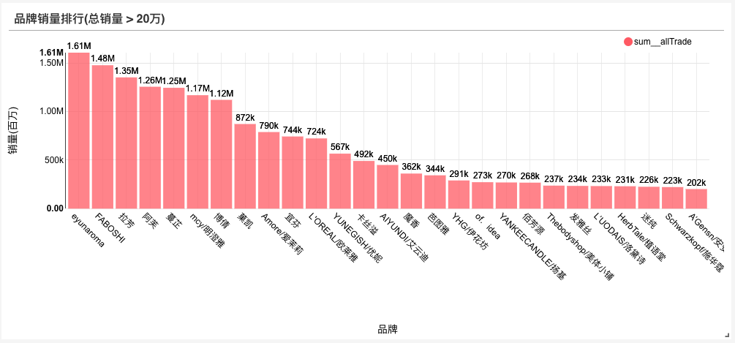
品牌销量排行
品牌 | 总销量
eyunaroma | 1607837
FABOSHI | 1478156
拉芳 | 1353013
阿芙 | 1256634
蔓芷 | 1245571
mcy/明澄雅 | 1169507
博倩 | 1121257
菓凯 | 872388
Amore/爱茉莉 | 789631
宜芬 | 743896
L'OREAL/欧莱雅 | 724057
YUNEGISH/优妮 | 567079
卡丝溢 | 491555
AIYUNDI/艾云迪 | 450034
魔香 | 361816
芭图雅 | 343690
YHG/伊花坊 | 290677
of．idea | 272792
YANKEECANDLE/扬基 | 270105
佰芳源 | 268103
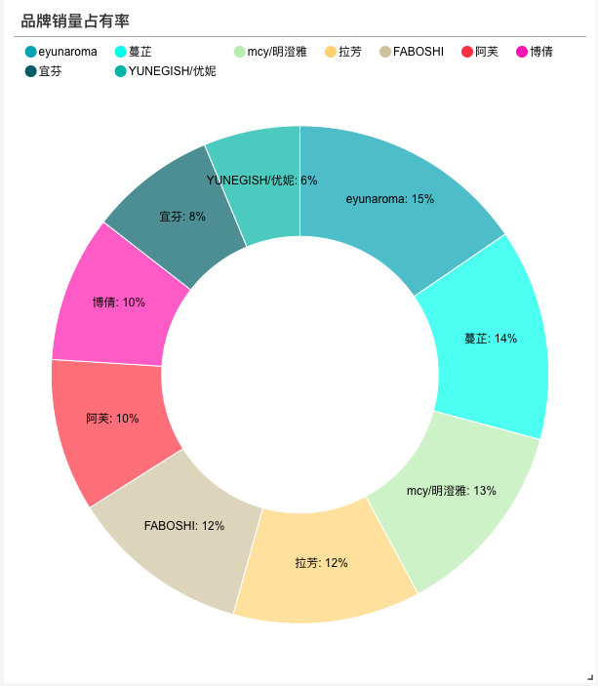
Thebodyshop/美体小铺 | 237431
发雅丝 | 234464
L’UODAIS/洛黛诗 | 233048
HerbTale/植语堂 | 230930
迷纯 | 225687
Schwarzkopf/施华蔻 | 222548
A’Gensn/安安金纯 | 201840

单品销量
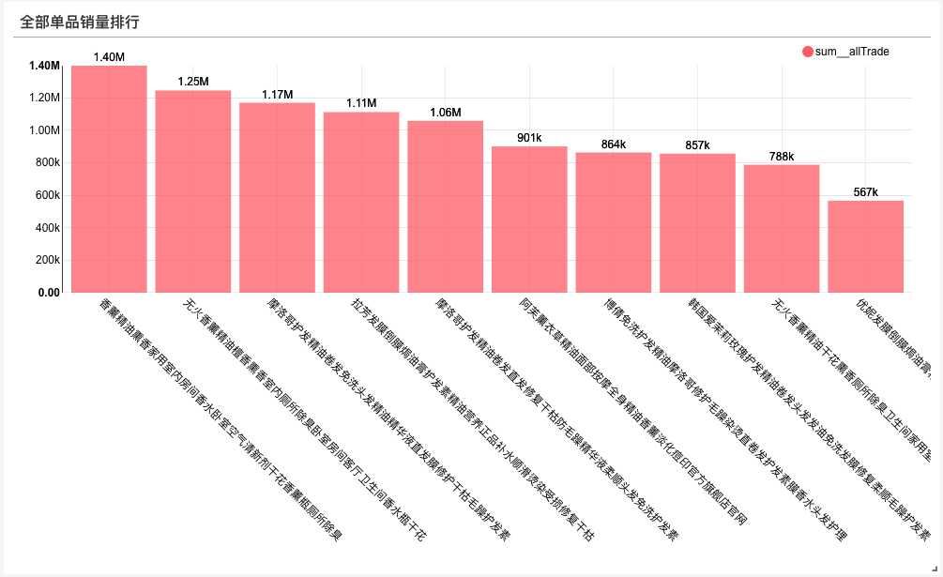
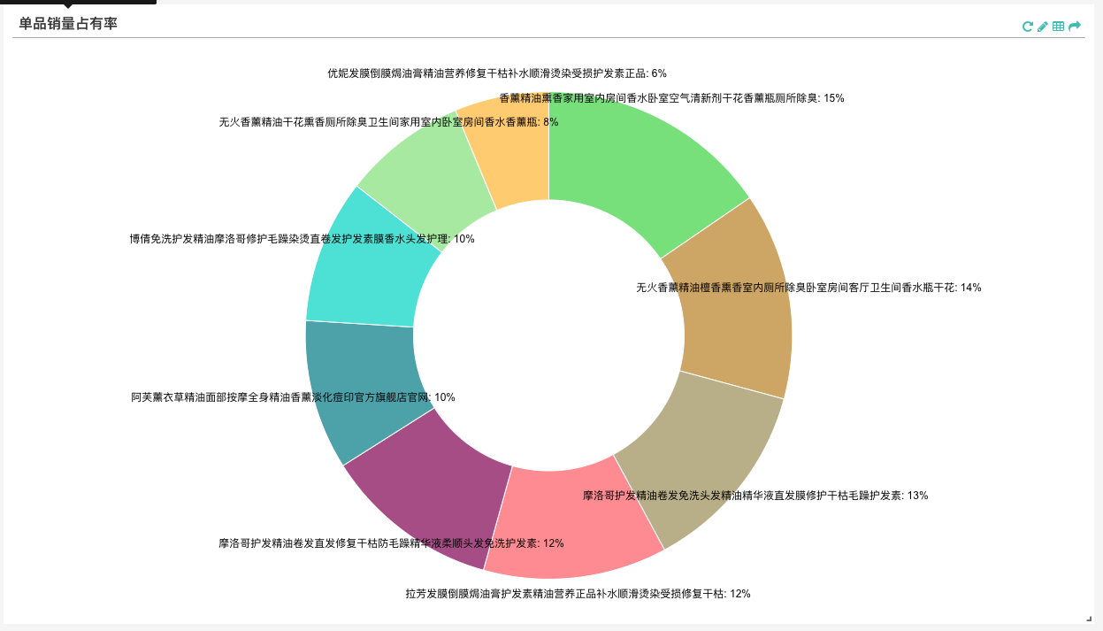
单品销量排行
单品标题 | 商品链接 | 总销量
香薰精油熏香家用室内房间香水卧室空气清新剂干花香薰瓶厕所除臭 | http://item.taobao.com/item.htm?id=20318837878 | 1398312
无火香薰精油檀香熏香室内厕所除臭卧室房间客厅卫生间香水瓶干花 | http://item.taobao.com/item.htm?id=22184659939 | 1245571
摩洛哥护发精油卷发免洗头发精油精华液直发膜修护干枯毛躁护发素 | http://item.taobao.com/item.htm?id=521498797251 | 1169507
拉芳发膜倒膜焗油膏护发素精油营养正品补水顺滑烫染受损修复干枯 | http://item.taobao.com/item.htm?id=40648512047 | 1112466
摩洛哥护发精油卷发直发修复干枯防毛躁精华液柔顺头发免洗护发素 | http://item.taobao.com/item.htm?id=541133076474 | 1058698
阿芙薰衣草精油面部按摩全身精油香薰淡化痘印官方旗舰店官网 | http://item.taobao.com/item.htm?id=4617357054 | 900830
博倩免洗护发精油摩洛哥修护毛躁染烫直卷发护发素膜香水头发护理 | http://item.taobao.com/item.htm?id=10890062405 | 863664
韩国爱茉莉玫瑰护发精油卷发头发发油免洗发膜修复柔顺毛躁护发素 | http://item.taobao.com/item.htm?id=533222423196 | 856545
无火香薰精油干花熏香厕所除臭卫生间家用室内卧室房间香水香薰瓶 | http://item.taobao.com/item.htm?id=39999401441 | 788172
优妮发膜倒膜焗油膏精油营养修复干枯补水顺滑烫染受损护发素正品 | http://item.taobao.com/item.htm?id=39769774463 | 567079

地域销量排行
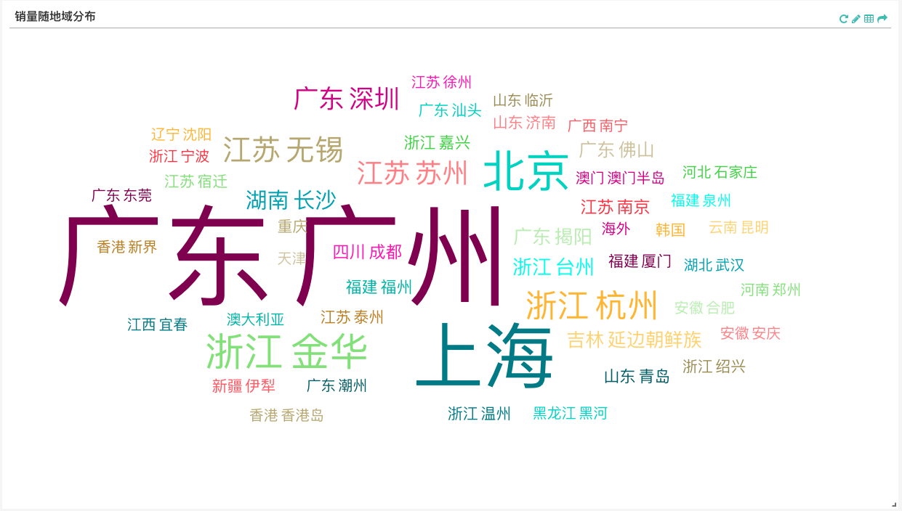
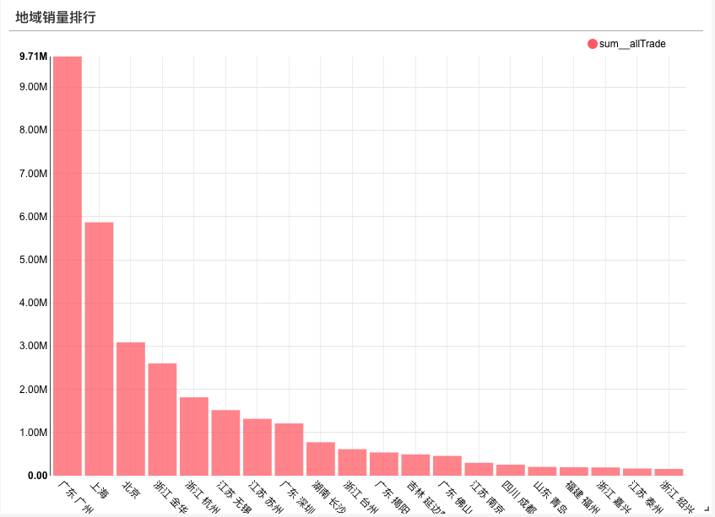
地域 | 总销量
广东 广州 | 9712985
上海 | 5871085
北京 | 3089805
浙江 金华 | 2601999
浙江 杭州 | 1816054
江苏 无锡 | 1519491
江苏 苏州 | 1317189
广东 深圳 | 1210659
湖南 长沙 | 774188
浙江 台州 | 614187
广东 揭阳 | 538567
吉林 延边朝鲜族 | 493226
广东 佛山 | 458913
江苏 南京 | 298087
四川 成都 | 255321
山东 青岛 | 203945
福建 福州 | 195960
浙江 嘉兴 | 190994
江苏 泰州 | 165430
浙江 绍兴 | 155984

销量随价格分布
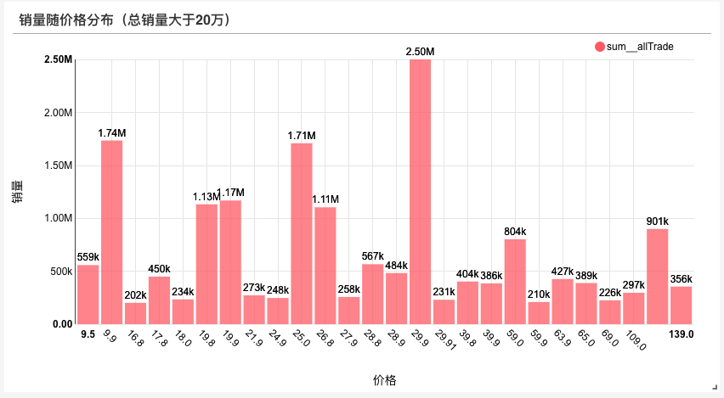
销量最好的价格是 ¥29.9 附近

功效词缀
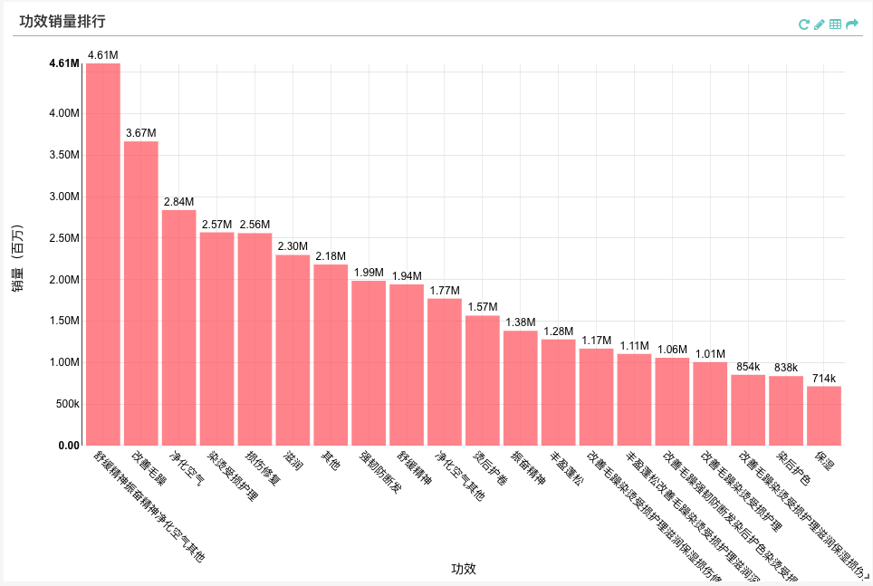
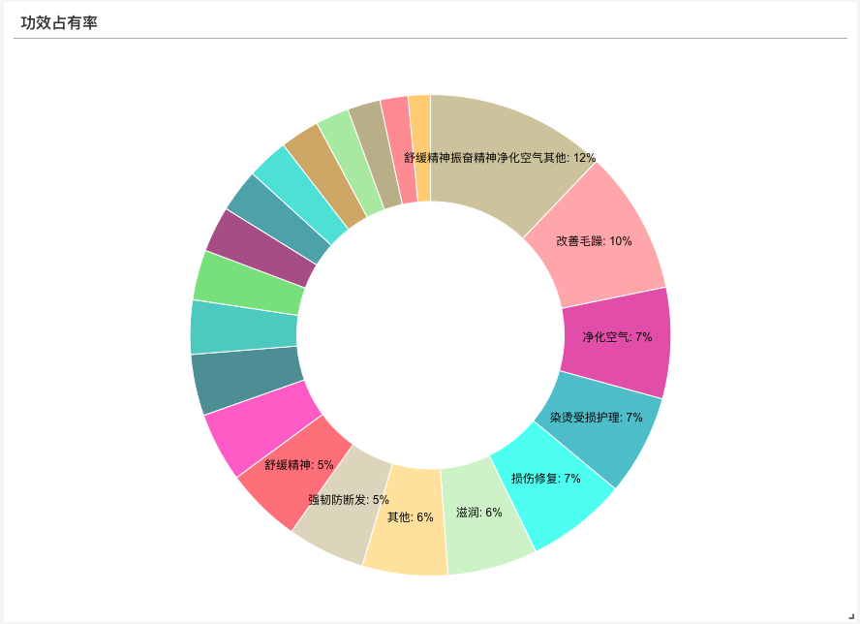
可以看到净化空气、护发、提神等词缀比较受欢迎

